확인요청사항
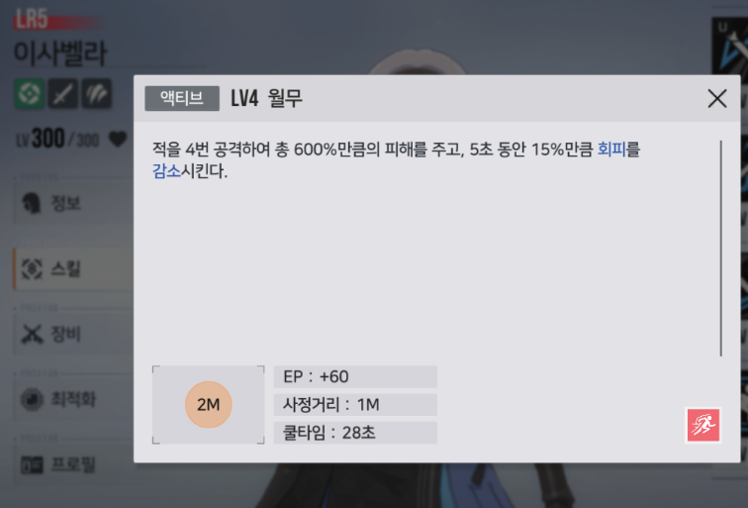
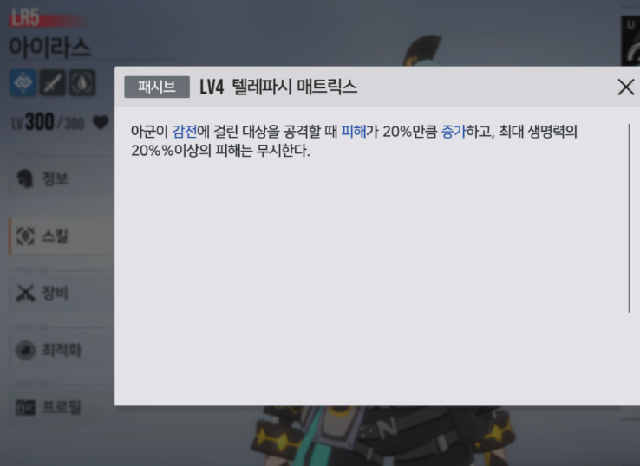
문서 | 게임
페트리샤? | 패트리샤 | 발렌시아 | 스킬설명은 범위 -? 단일? | 아이라스 | 설명이 어렵습니다.
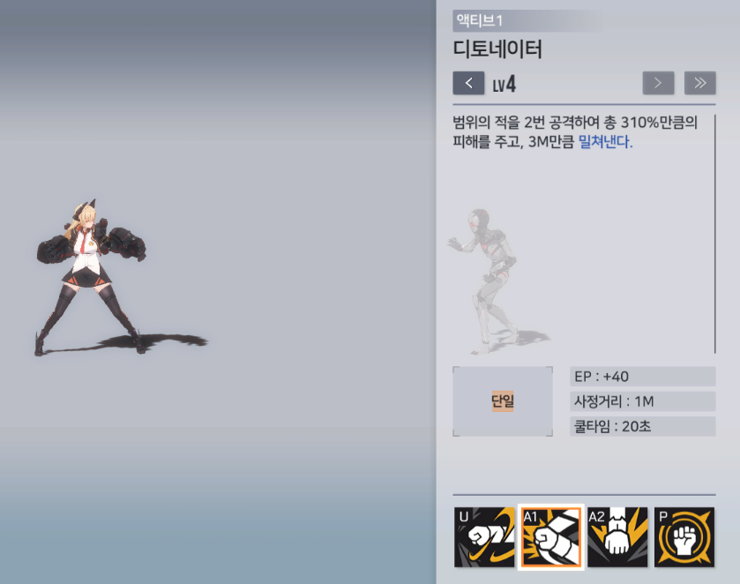

 |  |  |  |  |  | 피해량이 최대체력 20% 넘으면 무시

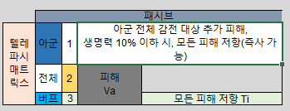

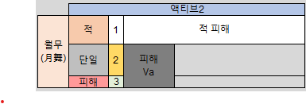
 |  | 이사벨라 | 스킬 설명은 단일 -> 2m?

